Sheet1
排水沟盖板及清淤除杂报价单
序号 | 内容 | 规格（钢根混凝土预制件） | 预计数量（个） | 单价（个/元） | 合计（元） | 备注
1 | 排水沟盖板 | 长80CM，宽50CM, 厚10CM | 1500 |  | 0 | 含安装、清理等费用
 |  | 长100CM，宽50CM, 厚10CM | 300 |  | 0

2 | 清淤除杂 | 里程（公里） | 单价（元/公里） |  | 合计（元）
 |  | 8 |  |  | 0 | 含人工、机械、车辆等费用
 |  |  | 总价
服务位置： | 鹤山工业城A、B区
路段概况： | （1）乡道竹禾线（Y086）至县道大圣线（X561)连接线工程（一期）项目：全长4.45公里，其中新建段2.095公里，路基宽度24.5 米，双向四车道，设计时速60千米/小时； （2）G325至S270连接线工程（一期）项目：全长3.115公里，路基宽度24.5米，双向四车道，设计时速60千米/小时。
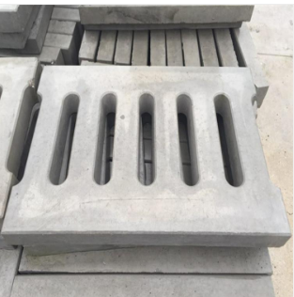
盖板样品：

 |  |  |  | 报价单位（盖章）：
 |  |  |  | 日期： 年 月 日

